手順
kai9tmpl(kai9Template)を用いたプロジェクトの新規作成方法

 |  |  |  |  |  |  | 例）
 | コピー元kai9Tmpl格納先
 |  | java |  |  |  |  | G:\OneDrive\work\25.java\10.Kai9Tmpl
 |  | react |  |  |  |  | G:\OneDrive\work\36.React\02.Kai9Tmpl
 | プロジェクト名 |  |  |  |  |  | kai9som
 | デバッグ用ポート番号 |  |  |  |  |  | 9446
 | VsCodeのWEBポート番号 |  |  |  |  |  | 3006

 | Java

 |  | プロジェクトの雛形をコピー
 |  |  | kai9jp/kai9tmpl_java (github.com)

 |  |  | .project を開く
 |  |  |  | <name>kai9tmpl</name>
 |  |  |  |  |  | ↓
 |  |  |  | <name>kai9XXXX</name> |  |  |  |  |  |  | 新しいプロジェクト名に書き換える(全て小文字に統一)

 |  | Eclipseに取込

 |  | プロジェクトエクスプローラで右クリックし、「インポート」→「一般」→「既存プロジェクトをワークスペースへ」
 |  | ルートディレクトリの選択で、作成したフォルダを選択
 |  | 完了 ボタン押下

 |  | データベース作成
 |  | 雛形に入っているテーブル定義書を流用し、テーブル設計を行う
 |  |  | 文書\04.詳細設計書\【Kai9Tmpl】テーブル定義書.xlsx ※ファイル名や内容等を作り変える事

 |  | テーブル定義書の「初期」シートでデータベースを作成する

 |  | application.yml

 |  | デバッグ用ポート番号 |  |  |  |  |  | 9443を任意のポートに変更

 |  | ドメイン名 |  |  | プログラム名を反映

 |  | 接続データベース |  |  |  | primary databaseを設定する

 |  |  | jasyptツールで文字列を暗号化
 |  |  |  | application.ymlに記載するパスワードを暗号化する。暗号化ツールはjasyptを用いる。 |  |  |  |  |  |  |  |  |  |  | Jasypt: Java simplified encryption - Jasypt: Java simplified encryption - Main
 |  |  |  | この技法を用いる事で、application.ymlで暗号化されたパスワードが、実行時に自動的に複合化されるので、複合化を意識せずに使えるようになる。

 |  |  |  | jasyptダウンロード |  |  |  | Git→ | jasypt/jasypt: Jasypt (Java Simplified Encryption) is a java library which allows the developer to add basic encryption capabilities to his/her projects with minimum effort, and without the need of having deep knowledge on how cryptography works. (github.com)
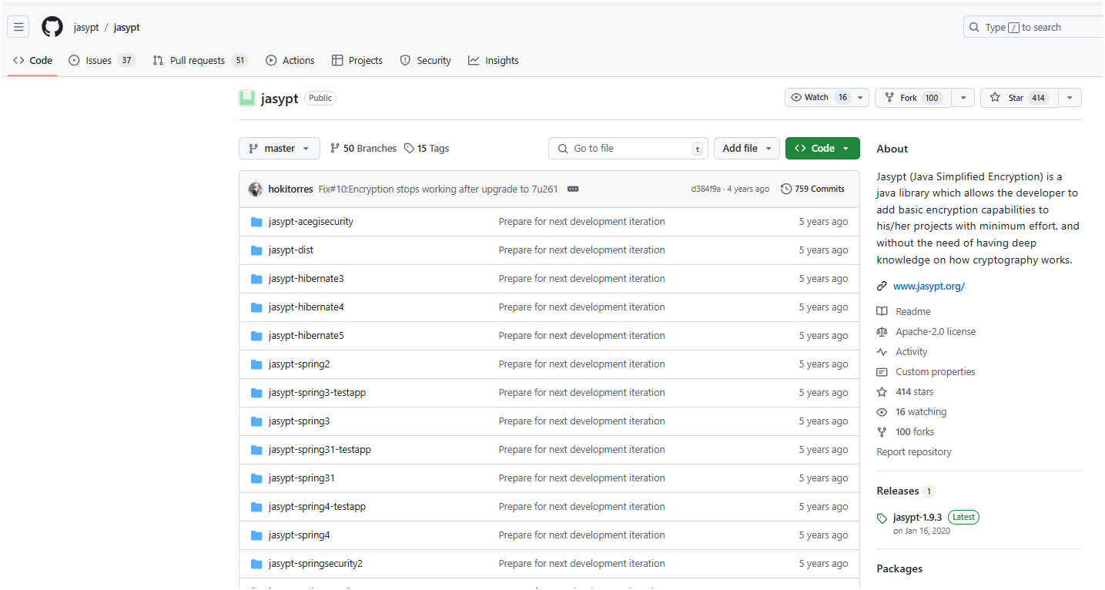
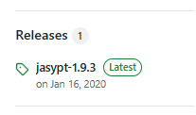
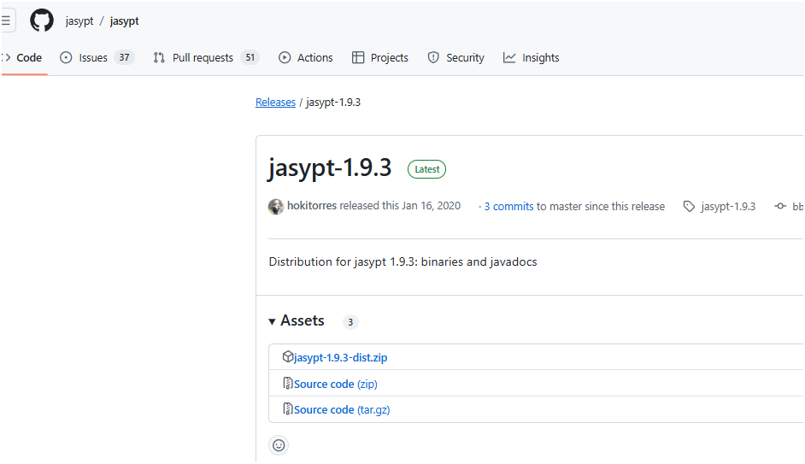

 |  |  |  | ダウンロードした「jasypt-1.9.3-dist.zip」を解凍し、「jasypt-1.9.3」を任意の場所へ配置する。

 |  |  |  | ツール格納先
 |  |  |  |  | 例） |  |  |  |  |  |  |  |  |  |  | 自分メモ | \\192.168.0.14\disk1\03.tools\10.Kai9-React-Java\01.開発端末\jasypt-1.9.3-dist.zip
 |  |  |  |  | d:\jasypt-1.9.3 |  |  |  |  |  |  |  |  |  |  | 自分メモ | G:\OneDrive\work\25.java\10.Kai9Tmpl\文書\11.暗号化\jasypt-1.9.3

 |  |  |  | コマンド発行
 |  |  |  |  | cd /d d:\jasypt-1.9.3\bin
 |  |  |  |  | ↓赤字は「暗号化対象文字列」 |  |  |  |  | ↓青字は「パスフレーズ」
 |  |  |  |  | encrypt input=kai9admin password=kai9passphrase verbose=false algorithm=PBEWITHHMACSHA512ANDAES_256 ivGeneratorClassName=org.jasypt.iv.RandomIvGenerator
 |  |  |  |  | encrypt input=DBパスワード password=kai9passphrase verbose=false algorithm=PBEWITHHMACSHA512ANDAES_256 ivGeneratorClassName=org.jasypt.iv.RandomIvGenerator
 |  |  |  |  | 出力された暗号化文字を↓に設定する

 |  |  |  | application.propertiesのDB接続設定箇所を書き換える
 |  |  |  |  | spring.datasource.username=ENC(EPn5UXWNRCSEZ1PHZCSM+ZK1i0qqWobrtYIhu+pS4bublRVhnJjIrLShI4P0+MC2)
 |  |  |  |  | spring.datasource.password=ENC(DpHnDtFWolLcYKcdut/JT5edNEnzXgDnq+lZHxTUdyhDwxFPu19lsgD9EZ5tEjbk)

 |  | 不要プログラム削除
 |  | これらのファイルを削除する
 |  |  | src\main\java\com\controller\single_table_Controller.java
 |  |  | src\main\java\com\controller\related_table_Controller.java
 |  |  | src\main\java\com\dto\single_table_Request.java
 |  |  | src\main\java\com\dto\related_table_Request.java
 |  |  | src\main\java\com\model\related_table.java
 |  |  | src\main\java\com\model\single_table.java
 |  |  | src\main\java\com\repository\related_table_Repository.java
 |  |  | src\main\java\com\repository\single_table_Repository.java
 |  |  | src\main\java\com\service\related_table_Service.java
 |  |  | src\main\java\com\service\single_table_Service.java

 |  | ソースコード自動生成

 |  | kai9comの「ソースコード生成」機能を用いる
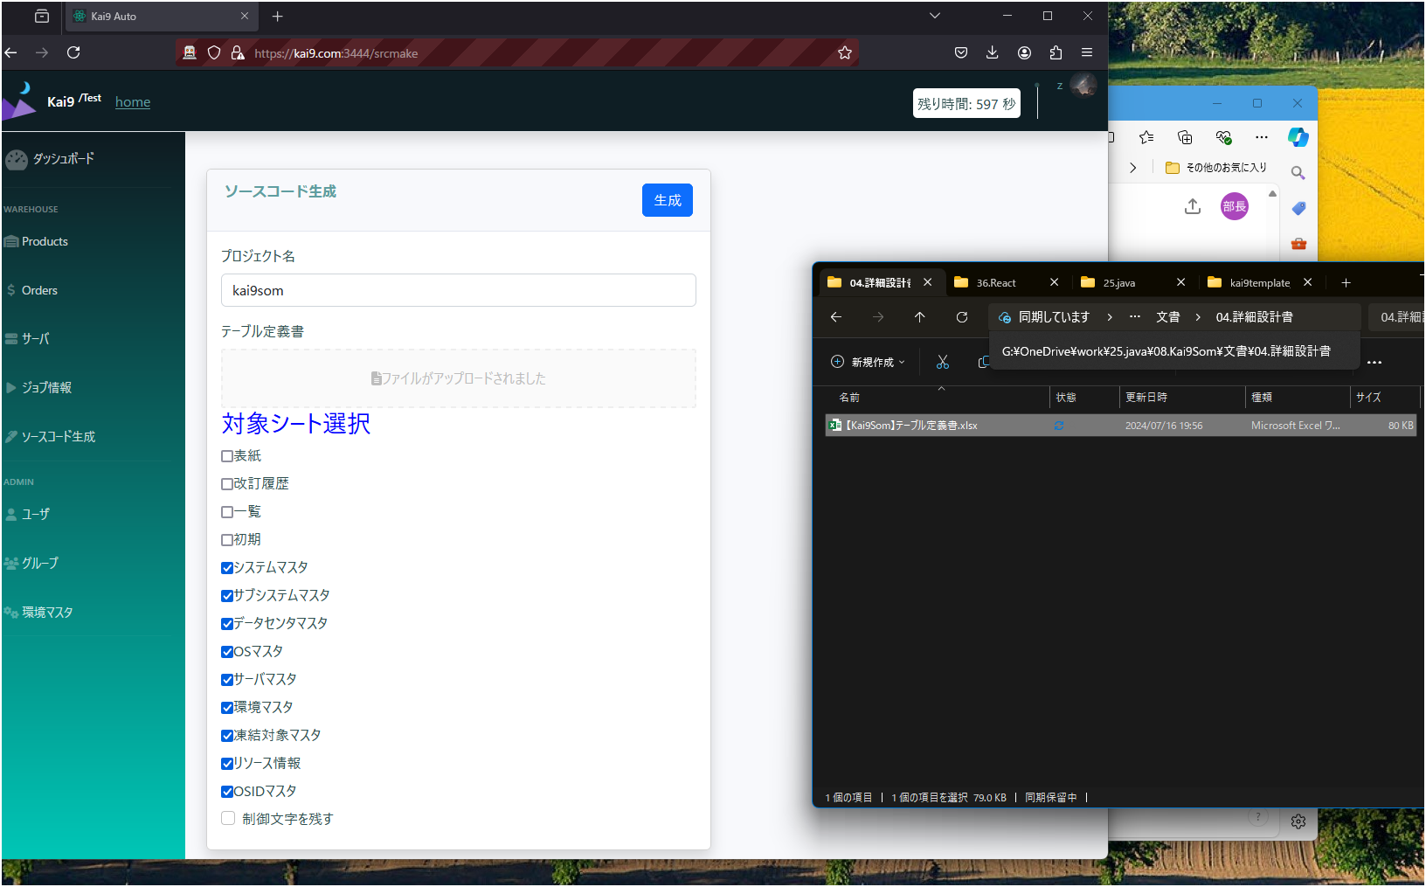

④押す
②ドラッグ
①記載(全て小文字で)

③選択

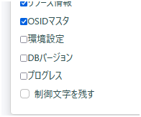

これらはチェックを外す。システム利用のテーブルなので。

 |  | 「生成」ボタン押下後、数分でコードが自動生成される

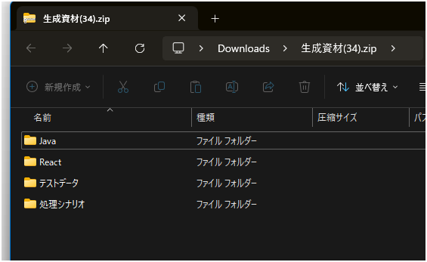

 |  |  | 生成資材.zip\Java\com |  |  |  |  |  |  |  |  |  | 雛形のkai9tmplから作成した新規プロジェクトのjava\comフォルダ内へ上書きする
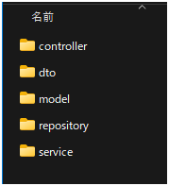
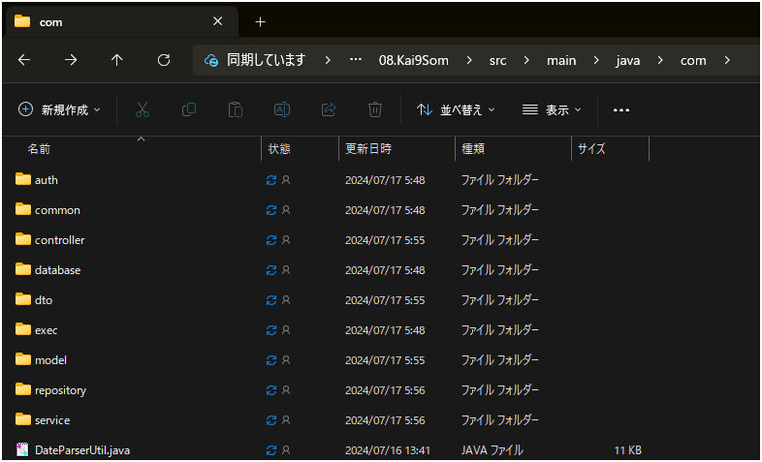
 |  |  |  |  |  |  |  |  | これらを、javaへ上書き

 | React

 |  | プロジェクトの雛形をコピー
 |  |  | kai9jp/kai9tmpl_react (github.com)

 |  |  | package.json
 |  |  |  | 下記２箇所を書き換える
 |  |  |  | proxy: "https://kai9som.com:9446", |  |  |  |  |  |  |  |  |  |  |  |  | ← Javaのapplication.ymlと「デバッグ用ポート番号」を揃える

 |  |  |  | start: "set HTTPS=true&&set PORT=3006&&react-scripts start", |  |  |  |  |  |  |  |  |  |  |  |  | ← VsCodeのデバッグモードで起動する際のWEBポート番号(他プログラムと重ならなければOK)

 |  |  | src/.vscode/launch.json
 |  |  |  | 下記１箇所を書き換える

 |  |  |  | url: "https://kai9som.com:3006", |  |  |  |  |  |  |  |  |  |  |  |  | ← ↑と同じ値に書き換える

 |  |  | .env.development
 |  |  |  | 下記１箇所を書き換える

 |  |  |  | Host=kai9som.com

 |  |  | C:\Windows\System32\drivers\etc\hosts |  |  |  |  |  |  |  |  | ※windowsのhostsファイル
 |  |  |  | 下記１箇所を追記する

 |  |  |  | 127.0.0.1 kai9som.com

 |  |  | src/App.tsx
 |  |  |  | 下記４箇所を削除する

 |  |  |  | const Single_record = lazy(() => import("./components/Single_record/Single_record"));
 |  |  |  | const Single_table = lazy(() => import("./components/Single_table/Single_table"));

 |  |  |  | <Route path="/single_table" element={<Single_table/>} />
 |  |  |  | <Route path="/related_table" element={<Related_table/>} />

 |  |  | src/store/models/root.interface.ts
 |  |  |  | 下記１０箇所を削除する
 |  |  |  | import { ISingle_table,Single_tableModificationStatus } from "./single_table.interface";
 |  |  |  | import { IRelated_table,Related_tableModificationStatus } from "./related_table.interface";

 |  |  |  | ※ export interface IStateType { 内
 |  |  |  | single_tables: ISingle_tableState;
 |  |  |  | single_tablePagenation: ISingle_tablePagenationState;
 |  |  |  | related_tables: IRelated_tableState;
 |  |  |  | related_tablePagenation: IRelated_tablePagenationState;

 |  |  |  | export interface ISingle_tableState {
 |  |  |  | Single_tables: ISingle_table[];
 |  |  |  | selectedSingle_table: ISingle_table | null;
 |  |  |  | modificationState: Single_tableModificationStatus;
 |  |  |  | IsFirst: boolean;
 |  |  |  | all_count: number;
 |  |  |  | Single_tableHistorys: ISingle_table[];
 |  |  |  | }

 |  |  |  | export interface ISingle_tablePagenationState {
 |  |  |  | CurrentPage: number;
 |  |  |  | numberOfDisplaysPerpage: number;
 |  |  |  | }

 |  |  |  | export interface IRelated_tableState {
 |  |  |  | Related_tables: IRelated_table[];
 |  |  |  | selectedRelated_table: IRelated_table | null;
 |  |  |  | modificationState: Related_tableModificationStatus;
 |  |  |  | IsFirst: boolean;
 |  |  |  | all_count: number;
 |  |  |  | Related_tableHistorys: IRelated_table[];
 |  |  |  | }

 |  |  |  | export interface IRelated_tablePagenationState {
 |  |  |  | CurrentPage: number;
 |  |  |  | numberOfDisplaysPerpage: number;
 |  |  |  | }

 |  |  | src/store/reducers/root.reducer.ts
 |  |  |  | 下記８箇所を削除する
 |  |  |  | import single_tableReducer from "./single_table.reducer";
 |  |  |  | import single_tablePagenationReducer from "./single_tablePagenation.reducer";
 |  |  |  | import related_tableReducer from "./related_table.reducer";
 |  |  |  | import related_tablePagenationReducer from "./related_tablePagenation.reducer";

 |  |  |  | ※const rootReducers: Reducer<IStateType> = combineReducers({ 内
 |  |  |  | single_tables: single_tableReducer,
 |  |  |  | single_tablePagenation: single_tablePagenationReducer,
 |  |  |  | related_tables: related_tableReducer,
 |  |  |  | related_tablePagenation: related_tablePagenationReducer,

 |  |  | src/components/LeftMenu/LeftMenu.tsx
 |  |  |  | 下記８箇所を削除する

 |  |  |  | <li className="nav-item">
 |  |  |  | <Link className="nav-link" to="/single_table">
 |  |  |  | <i className="fas fa-fw fa-user"></i>
 |  |  |  | <span>シングル表</span>
 |  |  |  | </Link>
 |  |  |  | </li>

 |  |  |  | <li className="nav-item">
 |  |  |  | <Link className="nav-link" to="/related_table">
 |  |  |  | <i className="fas fa-fw fa-code-branch"></i>
 |  |  |  | <span>関連表</span>
 |  |  |  | </Link>
 |  |  |  | </li>

 |  |  | src/common/types/Form.types.ts
 |  |  |  | 下記２箇所を削除する

 |  |  |  | export interface ISingle_tableFormState {
 |  |  |  | s_pk: IFormStateField<number>;
 |  |  |  | modify_count: IFormStateField<number>;
 |  |  |  | natural_key1: IFormStateField<string>;
 |  |  |  | natural_key21: IFormStateField<string>;
 |  |  |  | natural_key22_33: IFormStateField<string>;
 |  |  |  | natural_key31: IFormStateField<string>;
 |  |  |  | natural_key32: IFormStateField<string>;
 |  |  |  | fullwidth_limited: IFormStateField<string>;
 |  |  |  | halfwidth_limited: IFormStateField<string>;
 |  |  |  | halfwidth_alphabetical_limited: IFormStateField<string>;
 |  |  |  | halfwidth_number_limited: IFormStateField<string>;
 |  |  |  | halfwidth_symbol_limited: IFormStateField<string>;
 |  |  |  | halfwidth_kana_limited: IFormStateField<string>;
 |  |  |  | fullwidth_kana_limited: IFormStateField<string>;
 |  |  |  | number_limited: IFormStateField<number>;
 |  |  |  | small_number_point: IFormStateField<number>;
 |  |  |  | normal_string: IFormStateField<string>;
 |  |  |  | postal_code: IFormStateField<string>;
 |  |  |  | phone_number: IFormStateField<string>;
 |  |  |  | date: IFormStateField<Date>;
 |  |  |  | datetime: IFormStateField<Date>;
 |  |  |  | email_address: IFormStateField<string>;
 |  |  |  | url: IFormStateField<string>;
 |  |  |  | flg: IFormStateField<boolean>;
 |  |  |  | regexp: IFormStateField<string>;
 |  |  |  | memo: IFormStateField<string>;
 |  |  |  | related_pk: IFormStateField<number>;
 |  |  |  | update_u_id: IFormStateField<number>;
 |  |  |  | update_date: IFormStateField<Date>;
 |  |  |  | delflg: IFormStateField<boolean>;
 |  |  |  | };

 |  |  |  | export interface IRelated_tableFormState {
 |  |  |  | related_pk: IFormStateField<number>;
 |  |  |  | modify_count: IFormStateField<number>;
 |  |  |  | related_data: IFormStateField<string>;
 |  |  |  | update_u_id: IFormStateField<number>;
 |  |  |  | update_date: IFormStateField<Date>;
 |  |  |  | delflg: IFormStateField<boolean>;
 |  |  |  | };

 |  |  | 下記２フォルダを削除
 |  |  | src\components\Related_table
 |  |  | src\components\Single_table

 |  |  | 下記１０ファイルを削除
 |  |  | src\store\actions\single_table.action.ts
 |  |  | src\store\actions\single_tablePagenation.action.ts
 |  |  | src\store\actions\related_table.action.ts
 |  |  | src\store\actions\related_tablePagenation.action.ts
 |  |  | src\store\models\single_table.interface.ts
 |  |  | src\store\models\related_table.interface.ts
 |  |  | src\store\reducers\related_table.reducer.ts
 |  |  | src\store\reducers\related_tablePagenation.reducer.ts
 |  |  | src\store\reducers\single_table.reducer.ts
 |  |  | src\store\reducers\single_tablePagenation.reducer.ts

 |  | ソースコード自動生成

 |  | kai9comの「ソースコード生成」機能を用いる(↑のjava編を参照)

 |  | 生成資材zip\React
 |  |  |  |  |  |  |  |  |  |  |  |  |  |  |  |  |  | 雛形のkai9tmplから作成した新規プロジェクトのsrcフォルダ内へ上書きする
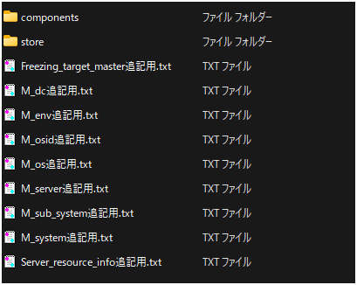
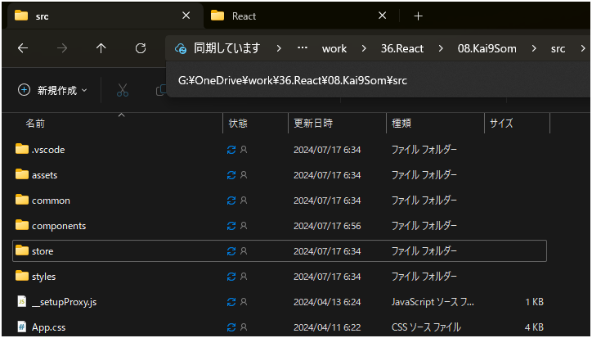
 |  |  |  |  |  |  |  |  |  |  |  |  |  | これら２フォルダを、reactへ上書き

 |  | これらを開き、中に記載された通りに、各ファイルを変更する

 |  | nmp更新

 |  | コマンドプロンプトを開く
 |  | reactソース格納先へ移動
 |  |  | 例） | G:\OneDrive\work\36.React\08.Kai9Som

 |  | npm install |  |  | コマンドを発行 |  |  |  | ※インターネットから、npmの各モジュールをダウンロードする

 |  | VsCodeで起動

 |  | VsCodeでプロジェクトを開き、デバッグ実行

 | 自動テスト

 |  | 自動生成された生成資材の「処理シナリオ」を「処理シナリオ」格納先へコピーする |  |  |  |  |  |  |  |  |  |  |  |  |  | ※「処理シナリオ格納先」について後述
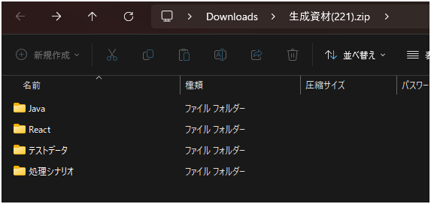
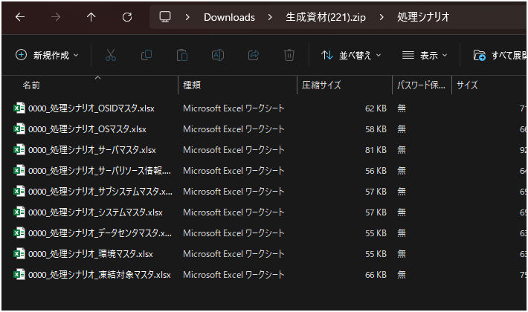

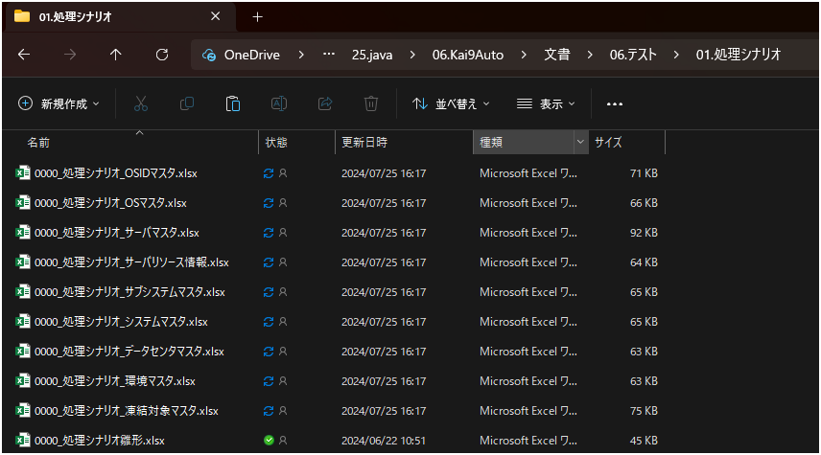

 |  | シナリオに任意の番号を付ける。
 |  |  | この例では
 |  |  |  | 0604_処理シナリオ_OSマスタ.xlsx
 |  |  |  | 0605_処理シナリオ_サーバマスタ.xlsx
 |  |  |  | 0606_処理シナリオ_環境マスタ.xlsx
 |  |  |  | 0607_処理シナリオ_凍結対象マスタ.xlsx
 |  |  |  | 0608_処理シナリオ_サーバリソース情報.xlsx
 |  |  |  | 0609_処理シナリオ_OSIDマスタ.xlsx
 |  |  |  | 0601_処理シナリオ_システムマスタ.xlsx
 |  |  |  | 0602_処理シナリオ_サブシステムマスタ.xlsx
 |  |  |  | 0603_処理シナリオ_データセンタマスタ.xlsx

 |  | シナリオを開き、各情報を書き換える

 |  | 実行順 シート

 |  | 処理シナリオの番号（ファイル名の先頭4文字と同じ）

 |  | シート「0」は、コンパイルとデプロイを行うが、同じシステムで１回だけ行えばよいので、全シート「FALSE」に変える。

 |  | 環境 シート |  |  |  |  |  |  |  |  |  |  |  |  |  | ｓ

 |  | 黄色箇所を書き換える
 |  | 環境シートは、全機能で同じなので、一つ作れば、他機能の環境シートへ、全て上書きでコピー可能。

 |  | テストデータ格納

 |  | 後述・・・

 |  | 処理連結

 |  | 後述・・・

 |  | kai9autoへの処理登録

 |  | 後述・・・

 |  | kai9autoでの実行

 |  | 後述・・・

雛型
ナレッジによく使うパーツ

①

①

テキスト

